00. Guide
Cara Menggunakan Trading Journal
File ini merupakan file view-onlly yang tidak bisa diedit. Untuk mengedit Trading Journal, terdapat dua opsi, yaitu: 1. Unduh file ini dengan cara mengeklik File → Download → Microsoft Excel (.xlsx) (ilustrasi sebelah kiri) 2. Edit file di Google Sheets pribadi dengan cara mengeklik File → Make a copy (ilustrasi sebelah kanan)
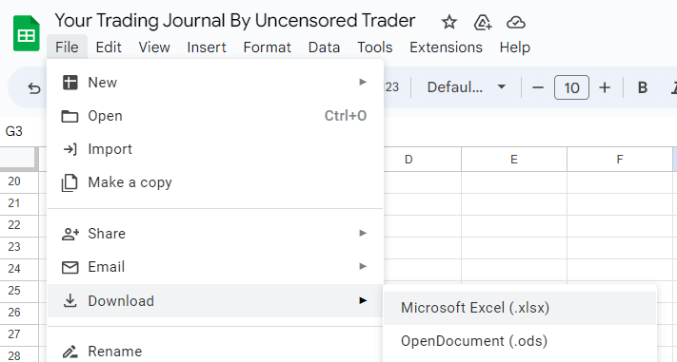
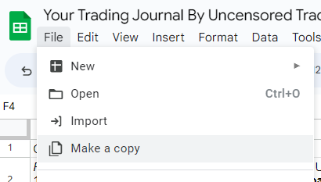

Setelah itu, silakan masukkan data trade di sheet "01. Trade Log" dan rekapitulasi hasil trade dapat dilihat di sheet "02. Trade Summary"

Untuk informasi dan tutorial lengkap, silakan tonton video tutorialnya di Channel YouTube Uncensored Trader
Link | https://youtu.be/qtJ9tGPFuFc

01. Trade Log

 |  | Trading Journal
 |  | by Uncensored Trader

 |  |  |  | Modal Awal | $1,000.00 | IDR15,611,450.00 |  | Website Menghitung Lot | Analysis dan Back Test | Broker
 |  |  |  | Total Profit/Loss | $(200.00) | IDR(3,122,290.00) |  | bit.ly/MenghitungLot1 | bit.ly/TradingViewUT | bit.ly/BrokerUT
 |  |  |  | Total Akun | $800.00 | IDR12,489,160.00 |  | bit.ly/MenghitungLot2
 |  |  |  |  |  |  |  | bit.ly/Menghitunglot3

No. | Date and Time | Symbol | Buy/Sell | Entry | Account Balance | Stop Loss | Take Profit | Lot Size | Risk to Reward | Screenshot Before | Alasan Ambil Trade | Win/Loss | Profit or Loss | Equity | Account Change | Cumulative Acc. Change | Screenshot After | Trade Note
1 | Tanggal/Bulan/Tahun | XAU/USD | BUY | 10000 | $1,000.00 | 10000 | 10000 | 0.01 | :1.80 | <image> | <isi sendiri> | WIN | $300.00 | $1,300.00 | 30.00% | 30.00% | <image> | <isi sendiri>
2 | Tanggal/Bulan/Tahun |  |  | xxx | $1,300.00 |  |  |  |  |  |  | LOSE | $(-500.00) | $800.00 | -50.00% | -20.00%

02. Trade Summary
Trade Summary

 | Total Trade | 1
 | Total Wining Trade | 1
 | Total Break Even Trade | 0
 | Total Losing Trade | 1 | Win Rate
 | Trade Losing/Breakeven Rate | 0.00% | 100.00%
 | Trade Win Rate | 100.00%

 | Total Gain in % | -20.00%
 | Total Gain in Capita | $800.00

Account Growth (%) per Trade
Cumulative Account Growth (%) per Trade

Equity Graph

